main
Обновить
 | г. Пенза, ул. Аустрина, 176Д E-mail: zakazsantan@mail.ru Тел.: 8 (8-412) 223-225, 223-226 www.santan-company.ru
 | Прайс-листы

 | Прихожие | Гостиные | Спальни | Молодежные
 | Лотос | Лотос | Шер | Лотос
 | Шаде | Анима | Шаде | Анима
 | Анима | Шер | Лежер | Шаде
 | Энсо | Шаде | Анима
 | Эмэ | Ома | Юми
 | Ома | Энсо | НАО
 | Нао | ЭМЭ
 |  | НАО-Моно
 |  | У́НА ЛОФТ

 | Готовые решения | Кровати | Кухня | Кухня
 | Кухня Лайк | Серия F | Корпус | Фасады Нао
 |  | ТЭЯ | Столешницы | Фасады Вива
 |  | Лу́на | Стеновые панели | Фасады Элис
 |  | Тото | Комплектующие | Фасады Александрия
 |  |  | Столы, барные стойки

Схема адресного хранения продукции
Ввести скидку/наценку

Декабрь 2025

Г_ШЕР
<<< НАЗАД | Прайс-лист гостиная ШЕР
 |  |  | "АВАЛОН-ГРУПП" г.Рязань Ряжское шоссе д.20, 2 этаж над 7-12 ворот Телефон : +7(920) 968-51-08 www.mydecor-room.ru
Прайс-лист гостиная ШЕР
Наименование | Габаритные размеры ВхШхГ | Вес, кг | Цена, рублей | Цена со скидкой, рублей | Цвет и варианты комбинирования

ШК-3302 | 2150х916х588 | 100 | 22,859 | 17,104 | Корпус: Дуб апрель темный, Дуб серый
ШК-3305 | 2150х916х588 | 110 | 26,670 | 19,955 | Фасад (МДФ): Айронвуд серебро, Лофт Голдэн Пэлас, Сантьяго
ШК-3311 | 2150х458х588 | 65 | 13,921 | 10,416
ШК-3315 | 2150х458х378 | 60 | 14,891 | 11,142 | Варианты комбинирования:
ШК-3316 | 2150х458х378 | 45 | 11,297 | 8,453 | Дуб апрель темный-Лофт Голдэн Пэлас
ШК-3319 | 2150х458х382 | 55 | 16,798 | 12,569 | Дуб серый-Айронвуд серебро
ШК-3320 | 2150х458х382 | 50 | 15,540 | 11,628 | Дуб апрель темный-Сантьяго
ШК-3321 | 1880х556х378 | 50 | 12,721 | 9,518 | Дуб серый-Сантьяго
ШК-3322 | 1890х458х382 | 45 | 13,787 | 10,316
ШК-3323 | 1528х916х378 | 65 | 17,538 | 13,122 | Ручки и опоры: черные матовые
ШК-3324 | 1528х916х378 | 70 | 18,382 | 13,754 | Пример обозначения:
ШК-3330 | 2150х458х378 | 45 | 8,561 | 6,406 | ШК-3302 Дуб серый-Айронвуд серебро
АН-3301 | 1374х360х374 | 32 | 7,555 | 5,653
АН-3308 | 344х1374х374 | 30 | 7,311 | 5,471 | Модули СТ-3301 и СТ-3302 отдельно стоять не могут, комплектуются со шкафами ШК-3315 и ШК-3316.
АН-3602 (гостиная "Ома") | 1374х360х378 | 30 | 9,947 | 7,443
ПЛ-11 (для ШК-3316) | 426х358 | 10 | 1,661 | 1,243 | Обращаем Ваше внимание, что цвет продукции на экране монитора и в печатных материалах (каталогах, брошюрах и пр.) может отличаться от реального.
ПЛ-2801 (3 шт) | 392х358 | 7 | 2,110 | 1,579
ПЛ-2804 | 32х1112х236 | 9 | 1,913 | 1,432
ПЛ-2805 | 32х1374х236 | 11 | 2,173 | 1,626
ПЛ-2901 (для ШК-3302, ШК-3305) | 884х560 | 22 | 3,214 | 2,405
ПЛ-2903 (для ШК-3311) | 426х560 | 11 | 1,739 | 1,302
ПЛ-3001 | 240х1112х196 | 7 | 1,646 | 1,232
ПЛ-3002 | 240х1374х196 | 9 | 1,881 | 1,408
ПЛ-3901 | 270х1112х200 | 7 | 2,441 | 1,827
ПЛ-3902 | 270х1374х200 | 9 | 2,887 | 2,161
ПС-801 (серия "Лотос") | 752х1112х568 | 30 | 4,265 | 3,192
СТ-3301 (универсальные модули) | 1798х408х358 | 20 | 4,008 | 2,999
СТ-3302 (универсальные модули) | 1446х408х358 | 16 | 3,234 | 2,420
ТБ-3302 | 504х1112х382 | 45 | 11,174 | 8,361
ТБ-3304 | 504х1374х382 | 50 | 12,548 | 9,389
ТБ-3305 | 504х1668х382 | 50 | 12,857 | 9,620
ТБ-3319 | 682х1374х386 | 60 | 14,343 | 10,732
ТБ-3321 | 682х1112х386 | 50 | 11,579 | 8,664
ТБ-3325 | 380х1112х374 | 35 | 7,611 | 5,695
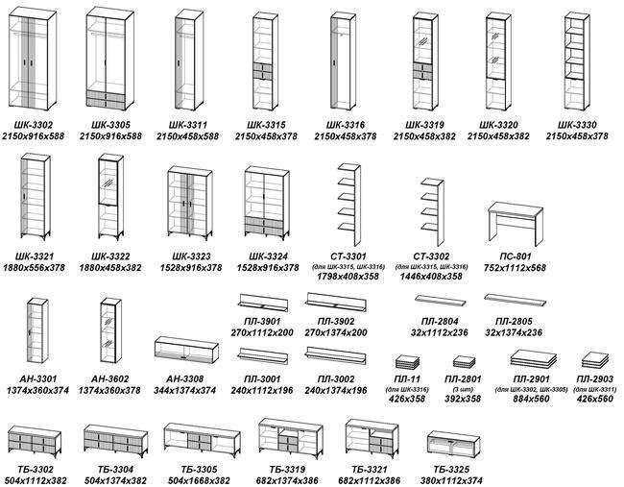

Г_УНА ЛОФТ
<<< НАЗАД | Прайс-лист гостиная У́НА ЛОФТ
 |  |  | "АВАЛОН-ГРУПП" г.Рязань Ряжское шоссе д.20, 2 этаж над 7-12 ворот Телефон : +7(920) 968-51-08 www.mydecor-room.ru
Прайс-лист гостиная У́НА ЛОФТ
Наименование | Габаритные размеры ВхШхГ | Вес, кг | Цена, рублей | Цена со скидкой, рублей | Цвет и варианты комбинирования

АН-2801 | 1374х360х374 | 30 | 8,231 | 6,159 | Корпус: Дуб серый, Чёрный ясень, Кашемир
АН-2802Л | 1374х360х374 | 30 | 8,191 | 6,129 | Фасад: | Дуб серый-Milk / Графит / Сантьяго
АН-2803 | 344х1112х374 | 25 | 6,941 | 5,194 |  | Кашемир-Сантьяго
АН-2804 | 369х1668х374 | 35 | 10,447 | 7,817 | Толкатель push to open
АН-2808 | 344х1374х374 | 30 | 7,967 | 5,961 | Стекло: тонированное серое фацет
ТБ-2812 | 380х1112х378 | 40 | 9,692 | 7,252 | Внимание! - Буква "Л" в артикулах модулей означает открывание створок только в левую сторону. - При составлении композиций следует учитывать нижнее расположение скрытых ручек у антресолей с буквой "Л" в артикуле.
ТБ-2819 | 592х1374х386 | 60 | 13,867 | 10,376
ТБ-2825 | 380х1112х374 | 35 | 8,598 | 6,434
ТБ-2826 | 380х1112х462 | 40 | 9,628 | 7,204
ПЛ-02 (для ШК-2802) | 884х568 | 31 | 4,328 | 3,239
ПЛ-11 (для ШК-2801) | 426х358 | 10 | 1,661 | 1,243
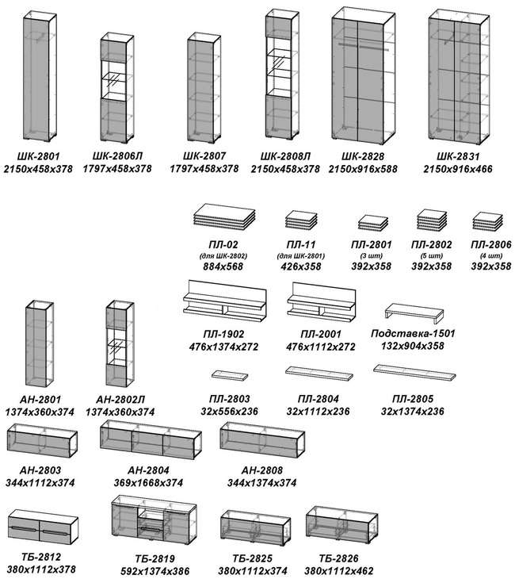
ПЛ-1902 | 476х1374х272 | 25 | 4,474 | 3,348
ПЛ-2001 | 476х1112х272 | 21 | 3,830 | 2,866
ПЛ-2801 (3 шт) | 392х358 | 7 | 2,110 | 1,579
ПЛ-2802 (5 шт) | 392х358 | 11 | 3,515 | 2,630
ПЛ-2803 | 32х556х236 | 5 | 980 | 734
ПЛ-2804 | 32х1112х236 | 9 | 1,913 | 1,432
ПЛ-2805 | 32х1374х236 | 11 | 2,173 | 1,626
ПЛ-2806 (4 шт) | 392х358 | 9 | 2,812 | 2,104
Подставка-1501 (универсальные модули) | 132х904х358 | 12 | 1,983 | 1,484
ШК-2801 | 2150х458х378 | 45 | 12,459 | 9,322
ШК-2806Л | 1797х458х378 | 45 | 11,687 | 8,745
ШК-2807 | 1797х458х378 | 45 | 11,720 | 8,769
ШК-2808Л | 2150х458х378 | 55 | 13,596 | 10,173
ШК-2828 | 2150х916х588 | 90 | 24,728 | 18,502
ШК-2831 | 2150х916х466 | 105 | 27,983 | 20,937
Подсветка СВ-2801 (1 светильник) |  |  | 2,306 | 1,726
Подсветка СВ-2802 (2 светильника) |  |  | 3,717 | 2,782
Подсветка СВ-2803 (3 светильника) |  |  | 4,758 | 3,560

ГОТОВЫЕ РЕШЕНИЯ
Композиция №1 | 2150х3532х378 | 284 | 74,174 | 55,497
Композиция №2 | 2150х3140х466 | 259 | 66,066 | 49,431
Композиция №3 | 1980х2224х374 | 171 | 43,798 | 32,770
Композиция №4 | 2150х2748х466 | 260 | 66,757 | 49,948
Композиция №5 | 2150х2682х378 | 225 | 55,097 | 41,224
Композиция №6 | 2150х3060х466 | 232 | 58,123 | 43,488

С_Шер
<<< НАЗАД | Прайс-лист спальня Шер
 |  |  | "АВАЛОН-ГРУПП" г.Рязань Ряжское шоссе д.20, 2 этаж над 7-12 ворот Телефон : +7(920) 968-51-08 www.mydecor-room.ru
Прайс-лист спальня Шер
Наименование | Габаритные размеры ВхШхГ | Вес | Цена, рублей | Цена со скидкой, рублей | Цвет и варианты комбинирования

КР-330-М-16 | 1000х1700х2300 | 80 | 33,875 | 25,346 |  | Корпус: Дуб серый, Дуб апрель темный
ШК-2301 | 2330х1438х600 | 180 | 40,111 | 30,012
ШК-2303 | 2330х1438х600 | 190 | 41,697 | 31,198 |  | Комбинированный: Дуб серый-Айронвуд серебро,
ШК-2305 | 2330х1896х600 | 245 | 54,770 | 40,979 |  | Дуб апрель темный-Лофт Голден Пэлас
ШК-2307 | 2330х1896х600 | 270 | 55,798 | 41,749 |  | Дуб серый-Сантьяго
ШК-2313 | 2330х1896х600 | 275 | 59,467 | 44,494 |  | Дуб апрель темный-Сантьяго
ШК-2314 | 2330х1896х600 | 295 | 60,578 | 45,325 |  | Ткань: Alpina 2, Alpina 14 (кровати с кодом серии 23 и 331)
ШК-2315 | 2330х980х600 | 140 | 31,667 | 23,694 |  | Бордо 01, Бордо 09 (кровать с кодом серии 330)
ШК-2316 | 2330х980х600 | 160 | 32,631 | 24,415
ШК-2317 | 2330х980х600 | 120 | 26,611 | 19,911
ШК-2318 | 2330х980х600 | 140 | 28,249 | 21,136 |  | Зеркало: Фацет
ШК-2321 | 2330х1012х1012 | 165 | 30,744 | 23,003
ШК-2322 | 2330х405х600/358 | 75 | 16,202 | 12,123 |  | Рекомендуемая высота матраса 200 мм
ШК-2324 | 2330х522х600 | 95 | 18,845 | 14,100 |  | Пример обозначения:
ШК-2325 | 2330х522х600 | 85 | 18,179 | 13,602 |  | ШК-2303 Дуб апрель темный-Лофт Голден Пэлас
ШК-2326 (фасады со стеклом) | 2330х980х600 | 140 | 31,840 | 23,823
ШК-2327 | 2330х1084х1064 | 185 | 40,568 | 30,353
ШК-2328 | 2330х1084х1064 | 205 | 43,012 | 32,182
ПЛ-01 (для ШК-2324, ШК-2325) | 426х568 | 15 | 2,333 | 1,746
ПЛ-02 (4 шт для ШК-2318, ШК-2318) | 884х568 | 31 | 4,328 | 3,239 |  | Обращаем Ваше внимание, что цвет продукции на экране монитора и в печатных материалах (каталогах, брошюрах и пр.) может отличаться от реального.
ПЛ-14 (1 шт для ШК-2318) | 884х568 | 7 | 1,103 | 826
ПЛ-15 (1 шт для ШК-2303) | 892х568 | 7 | 1,103 | 826
ПЛ-16 (1 шт для ШК-2307) | 900х568 | 7 | 1,103 | 826
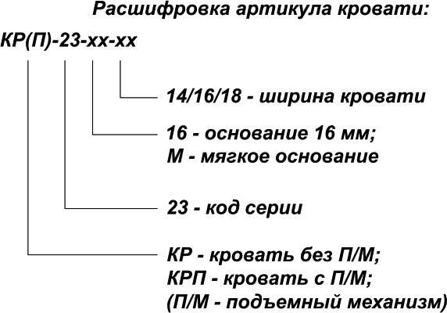
КМ-2301 | 856х920х466 | 65 | 14,297 | 10,698
КМ-2302 | 820х1378х466 | 80 | 18,752 | 14,031
КМ-2303 | 1046х1378х466 | 105 | 23,685 | 17,722
КМ-2312 | 1046х838х466 | 70 | 16,908 | 12,651
ТП-2301 | 504х560х378 | 25 | 5,842 | 4,371
ТС-2301 | 781х838х466 | 30 | 5,547 | 4,151
ТБ-2301 | 198х918х376 | 20 | 4,338 | 3,246
ТБ-2302 | 670х1834х376 | 60 | 15,862 | 11,868
З-2301 | 700х900х20 | 15 | 5,867 | 4,390
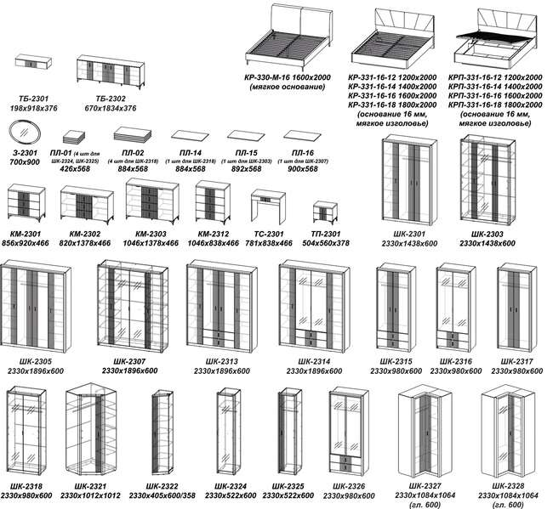

С_Лежер
<<< НАЗАД | Прайс-лист спальня ЛЕЖЕР
 |  |  | "АВАЛОН-ГРУПП" г.Рязань Ряжское шоссе д.20, 2 этаж над 7-12 ворот Телефон : +7(920) 968-51-08 www.mydecor-room.ru
Прайс-лист спальня ЛЕЖЕР
Наименование | Габаритные размеры ВхШхГ | Вес | Цена, рублей | Цена со скидкой, рублей | Цвет и варианты комбинирования

КР-310 | 900х1864х2080 | 75 | 19,166 | 14,341 |  | Корпус: Бодега белая, Дуб серый, Кашемир, Белый
КР-311 | 984х1740х2085 | 85 | 24,557 | 18,374 |  | Фасад (МДФ): Холст белый, Холст вулканический, Холст сапфировый, Сантьяго
КР-310-16-12 | 900х1464х2080 | 75 | 26,323 | 19,695 |  | Варианты комбинирования:
КР-310-16-14 | 900х1664х2080 | 85 | 29,981 | 22,432 |  | Черный ясень-Санторини белый | Бодега белая-Холст белый
КР-310-16-16 | 900х1864х2080 | 95 |  |  |  |  | Бодега белая-Холст вулканический
КР-310-16-18 | 900х2064х2080 | 105 |  |  |  |  | Бодега белая-Холст сапфировый
КРП-310-16-12 | 900х1464х2080 | 100 | 36,131 | 27,034 |  |  | Дуб серый-Холст белый
КРП-310-16-14 | 900х1664х2080 | 110 | 39,791 | 29,772 |  |  | Дуб серый-Холст вулканический
КРП-310-16-16 | 900х1864х2080 | 120 |  |  |  |  | Дуб серый-Холст сапфировый
КРП-310-16-18 | 900х2064х2080 | 130 |  |  |  |  | Кашемир-Сантьяго
КР-311-16-12 | 984х1340х2085 | 85 | 30,890 | 23,112 |  | Ткань: Missoni 14, Missoni 18.
КР-311-16-14 | 984х1540х2085 | 95 | 35,390 | 26,479 |  | Зеркало: Фацет
КР-311-16-16 | 984х1740х2085 | 105 |  |  |  | Стекло: тонированное серое
КР-311-16-18 | 984х1940х2085 | 115 |  |  |  | Профиль МДФ: черный (рамочный фасад со стеклом)
КРП-311-16-12 | 984х1340х2085 | 110 | 40,694 | 30,448
КРП-311-16-14 | 984х1540х2085 | 120 | 45,194 | 33,815 |  | Пример обозначения:
КРП-311-16-16 | 984х1740х2085 | 130 |  |  |  | ШК-3103 Бодега белая-Холст сапфировый
КРП-311-16-18 | 984х1940х2085 | 140
ШК-3101 | 2300х1374х588 | 160 | 33,943 | 25,397 |  | Рекомендуемая высота матраса 200 мм
ШК-3103 | 2300х1374х592 | 170 | 37,221 | 27,849 |  | Внимание! В данной серии шкафы комплектуются паспарту отдельно.
ШК-3105 | 2300х1832х588 | 225 | 46,853 | 35,056
ШК-3107 | 2300х1832х592 | 245 | 51,464 | 38,506 |  | Обращаем Ваше внимание, что цвет продукции на экране монитора и в печатных материалах (каталогах, брошюрах и пр.) может отличаться от реального.
...
<<< НАЗАД | Прайс-лист спальня ЛЕЖЕР
КМ-3104 | 1066х1378х470 | 105 | 25,528 | 19,101
КМ-3105 | 1294х560х470 | 65 | 16,803 | 12,573
ТБ-3101 | 198х918х376 | 20 | 4,587 | 3,432
ТБ-3102 | 676х1834х376 | 60 | 17,475 | 13,075
ТП-3101 | 524х560х382 | 25 | 7,424 | 5,555
ТС-3101 | 781х838х470 | 30 | 5,894 | 4,410
ОП-4101 (для ТБ-4101) | 628х914х336 | 2 | 9,825 | 7,352
ПУФ-02 | 430х410х410 | 5.4 | 5,347 | 4,001
З-3101 | 800х820 | 13 | 5,175 | 3,872
З-3102 | 800х1360 | 23 | 8,721 | 6,526
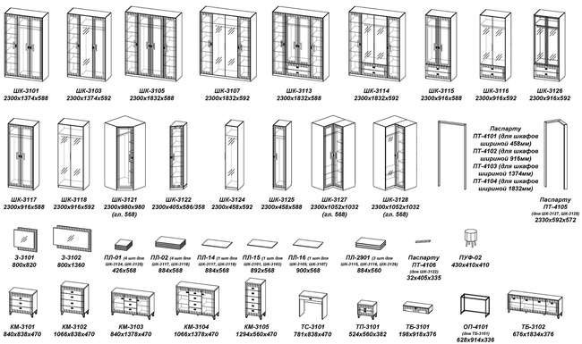

М_Шаде
...
<<< НАЗАД | Прайс-лист молодежная ШАДЕ
СТ-3301 (универсальные модули) | 1798х408х358 | 20 | 4,008 | 2,999
СТ-3302 (универсальные модули) | 1446х408х358 | 16 | 3,234 | 2,420
УМ-3401 (угловые модули) | 2152х358х370 | 35 | 5,317 | 3,979
ТБ-3402 | 504х1112х382 | 45 | 12,144 | 9,087
ТБ-3404 | 504х1374х382 | 50 | 13,480 | 10,086
ТБ-3405 | 504х1668х382 | 50 | 13,619 | 10,190
ТБ-3406 | 504х1668х382 | 45 | 11,549 | 8,641
ТБ-3409 | 682х1374х386 | 60 | 16,473 | 12,326
ТБ-3410 | 682х1112х386 | 40 | 10,825 | 8,100
ТБ-3411 | 682х1112х386 | 50 | 13,637 | 10,204
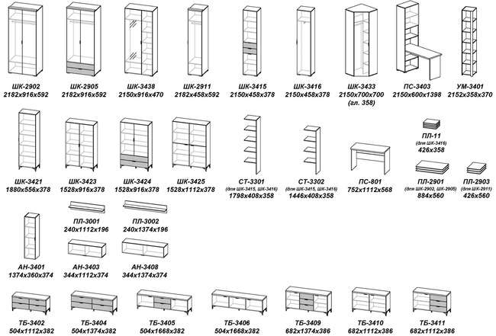

П_Энсо
...
<<< НАЗАД | Прайс-лист прихожая Энсо
ПЛ-12 (для ШК-3632) | 884х358 | 20 | 2,934 | 2,196
ПР-4001 (универсальные модули) | 2150х360х25 | 10 | 6,133 | 4,589
ПР-4002 (универсальные модули) | 2510х360х25 | 11 | 7,120 | 5,328
ТБ-3712 | 1089х556х374 | 35 | 8,377 | 6,268
ТБ-3713 | 1089х1112х374 | 70 | 15,942 | 11,928
ТБ-3714 | 198х918х376 | 20 | 4,489 | 3,359
ТБ-3715 | 420х556х378 | 17 | 4,987 | 3,732
ПУФ-01 | 430х410х410 | 5.4 | 5,347 | 4,001
ОП-4101 (для ТБ-3714) | 628х914х336 | 2 | 9,825 | 7,352
Ручка PN (011) 01.16.128 черная (для фасадов ящиков) | 1 шт |  | 301 | 226
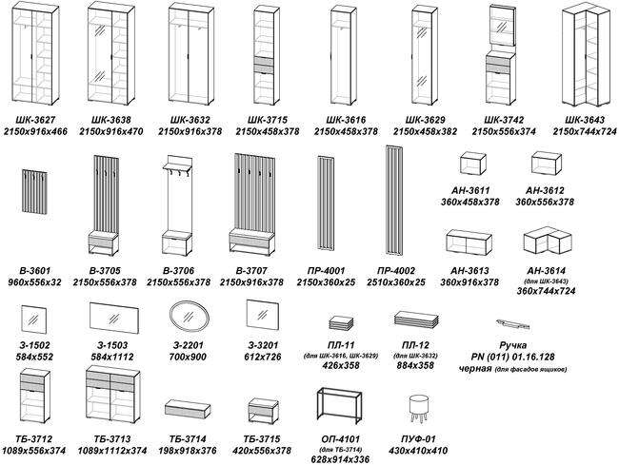

К_Серия F
...
<<< НАЗАД | Прайс-лист КРОВАТИ серии F
КР-432-М | 1030х1700х2080 | 75 | 14,876 | 11,131 | Ткань: Zeekr 3, Zeekr 11, Zeekr 55
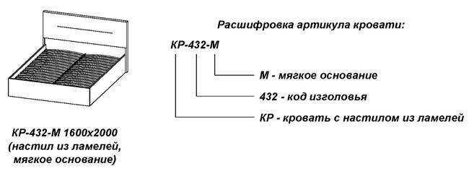

 |  |  |  |  | Обращаем Ваше внимание, что цвет продукции на экране монитора и в печатных материалах (каталогах, брошюрах и пр.) может отличаться от реального.

П_Эмэ
...
<<< НАЗАД | Прайс-лист прихожая Эмэ
ПЛ-11 (для ШК-3916, ШК-4029) | 426х358 | 10 | 1,661 | 1,243
ПЛ-12 (для ШК-3932) | 884х358 | 20 | 2,934 | 2,196
ПР-4001 (универсальные модули) | 2150х360х25 | 10 | 6,133 | 4,589
ПР-4002 (универсальные модули) | 2510х360х25 | 11 | 7,120 | 5,328
ТБ-3912 | 1089х556х374 | 35 | 9,647 | 7,218
ТБ-3913 | 1089х1112х374 | 70 | 18,503 | 13,844
ТБ-3914 | 198х918х376 | 20 | 4,634 | 3,468
ТБ-3915 | 420х556х378 | 17 | 5,323 | 3,983
ПУФ-01 | 430х410х410 | 5.4 | 5,347 | 4,001
ОП-4101 (для ТБ-3914) | 628х914х336 | 2 | 9,825 | 7,352
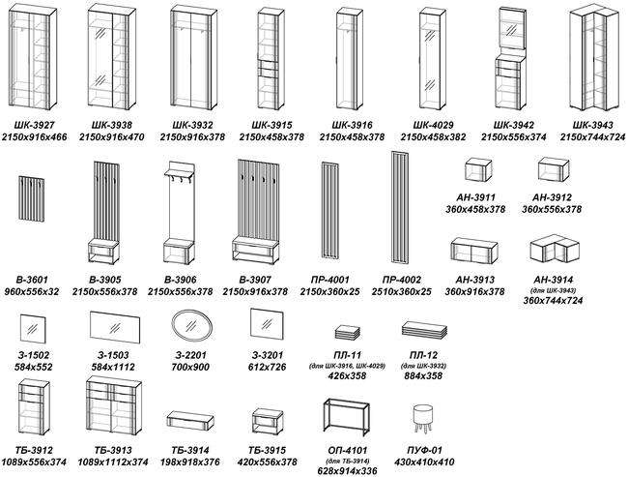

Г_Шаде
...
<<< НАЗАД | Прайс-лист гостиная ШАДЕ
УМ-3401 (угловые модули) | 2152х358х370 | 35 | 5,317 | 3,979
ТБ-3402 | 504х1112х382 | 45 | 12,144 | 9,087
ТБ-3404 | 504х1374х382 | 50 | 13,480 | 10,086
ТБ-3405 | 504х1668х382 | 50 | 13,619 | 10,190
ТБ-3406 | 504х1668х382 | 45 | 11,549 | 8,641
ТБ-3409 | 682х1374х386 | 60 | 16,473 | 12,326
ТБ-3410 | 682х1112х386 | 40 | 10,825 | 8,100
ТБ-3411 | 682х1112х386 | 50 | 13,637 | 10,204
ТБ-3425 | 380х1112х374 | 35 | 7,514 | 5,622
ТБ-3426 | 380х1112х374 | 35 | 8,189 | 6,128
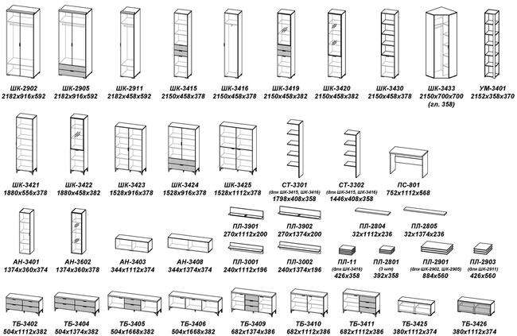

П_Анима
...
<<< НАЗАД | Прайс-лист прихожая АНИМА
ШК-3042 | 2150х556х374 | 65 | 14,084 | 10,538 | Корпус: Кашемир
УМ-3401 (угловые модули) | 2152х358х370 | 35 | 5,317 | 3,979 | Фасад (ЛДСП 16 мм): Белый
В-3006 | 2150х556х378 | 35 | 10,121 | 7,573 | Ткань: Simple 27
З-1502 (универсальные модули) | 584х552 | 9 | 2,107 | 1,577 | Ручки и опоры: В цветах Белый и Дуб серый - Ручка серебро В цвете Кашемир - Ручка черная
З-1503 (универсальные модули) | 584х1112 | 18 | 4,139 | 3,097
ТБ-3012 | 1089х556х374 | 35 | 8,113 | 6,071 | Пример обозначения:
ТБ-3013 | 1089х1112х374 | 70 | 15,409 | 11,530 | ШК-3016 Дуб серый-Белый
ПЛ-11 (для ШК-3016, ШК-3029) | 426х358 | 10 | 1,661 | 1,243 | Обращаем Ваше внимание, что цвет продукции на экране монитора и в печатных материалах (каталогах, брошюрах и пр.) может отличаться от реального.
ПЛ-12 (для ШК-3032) | 884х358 | 20 | 2,934 | 2,196

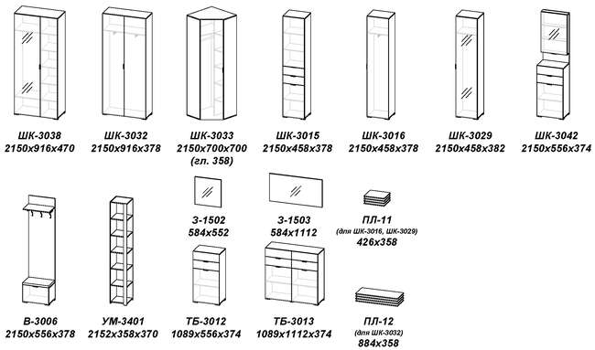

П_Шаде
...
<<< НАЗАД | Прайс-лист прихожая ШАДЕ
ШК-3438 | 2150х916х470 | 120 | 26,596 | 19,900 | Ткань: Simple 27
ШК-3442 | 2150х556х374 | 65 | 16,131 | 12,070 | Ручки и опоры: черные матовые
УМ-3401 (угловые модули) | 2152х358х370 | 35 | 5,317 | 3,979
В-3406 | 2150х556х378 | 35 | 10,462 | 7,828
З-1502 (универсальные модули) | 584х552 | 9 | 2,107 | 1,577 | Пример обозначения:
З-1503 (универсальные модули) | 584х1112 | 18 | 4,139 | 3,097 | ШК-3416 Дуб серый-Черный ясень
ТБ-3412 | 1089х556х374 | 35 | 10,083 | 7,545
ТБ-3413 | 1089х1112х374 | 70 | 19,348 | 14,477 | Обращаем Ваше внимание, что цвет продукции на экране монитора и в печатных материалах (каталогах, брошюрах и пр.) может отличаться от реального.
ПЛ-11 (для ШК-3416, ШК-3429) | 426х358 | 10 | 1,661 | 1,243
ПЛ-12 (для ШК-3432) | 884х358 | 20 | 2,934 | 2,196
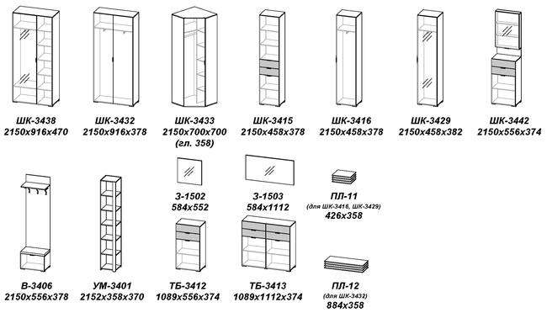

С_Шаде
...
 |  | Прайс-лист спальня ШАДЕ
 | Шаде КРП-291-16-14 | 900х1492х2080 | 110 | 34,223 | 25,606 | Зеркало: Фацет
 | Шаде КРП-291-16-16 | 900х1692х2080 | 120 |  |  | Пример обозначения:
 | Шаде КРП-291-16-18 | 900х1892х2080 | 130 |  |  | ШК-2902 Черный ясень-Санторини белый
 | Шаде ШК-2901 | 2182х1374х592 | 175 | 36,883 | 27,596 | Внимание! Направление текстуры ЛДСП на кроватных щитах с кодом серии 291 может отличаться от изображений, представленных в каталогах и на сайте.
 | Шаде ШК-2902 | 2182х916х592 | 105 | 22,484 | 16,823
 | Шаде ШК-2903 | 2182х916х592 | 115 | 23,792 | 17,802 | Максимальная высота матраса 180 мм
 | Шаде ШК-2904 | 2182х916х592 | 125 | 25,053 | 18,745 | Обращаем Ваше внимание, что цвет продукции на экране монитора и в печатных материалах (каталогах, брошюрах и пр.) может отличаться от реального.
 | Шаде ШК-2905 | 2182х916х592 | 115 | 25,854 | 19,344
 | Шаде ШК-2908 | 2182х916х592 | 125 | 26,664 | 19,951
 | Шаде ШК-2909 | 2182х916х592 | 150 | 29,233 | 21,873
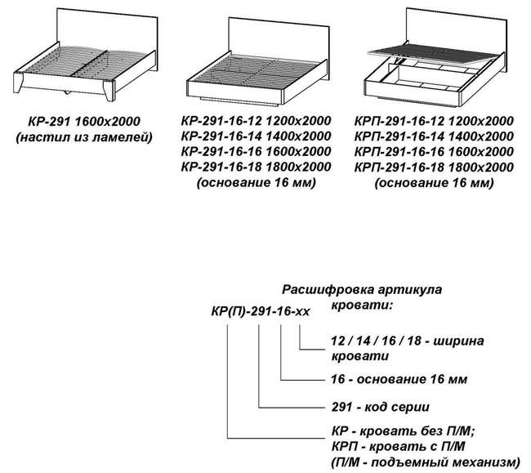
 | Шаде ШК-2910 | 2182х980х980 | 140 | 25,493 | 19,074
 | Шаде ШК-2911 | 2182х458х592 | 70 | 13,792 | 10,320
 | Шаде ШК-2912 | 2182х458х592 | 80 | 15,102 | 11,300
 | Шаде ШК-2915 | 2150х458х378 | 50 | 7,734 | 5,787
 | Шаде ШК-2917 | 2182х1374х592 | 165 | 35,628 | 26,657
 | Шаде ШК-2931 | 2182х405х592/358 | 70 | 15,188 | 11,364
 | ПЛ-2901 | 884х560 | 22 | 3,214 | 2,405
 | ПЛ-2903 | 426х560 | 11 | 1,739 | 1,302
 | Шаде КМ-2901 | 856х920х470 | 65 | 14,527 | 10,870
 | Шаде КМ-2902 | 820х1378х470 | 80 | 18,773 | 14,046
 | Шаде КМ-2903 | 1046х1378х470 | 105 | 23,679 | 17,717
 | Шаде КМ-2904 | 1274х560х470 | 65 | 15,468 | 11,574
 | Шаде КМ-2912 | 1046х838х470 | 70 | 17,180 | 12,855
 | Шаде ТП-2901 | 504х560х382 | 25 | 6,081 | 4,550
ТС-2901 | Шаде ТС-2901 | 781х838х470 | 30 | 6,782 | 5,075
З-2901 | Шаде З-2901 | 800х870 | 11 | 5,332 | 3,990
З-2902 | Шаде З-2902 | 800х1324 | 17 | 7,718 | 5,775
З-2201 (универсальные модули) | З-2201 | 700х900х20 | 18 | 4,074 | 3,049

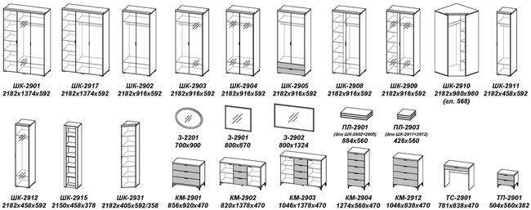

С_Юми
...
 | Прайс-лист спальня Юми
 | 2330х405х592/358 | 70 | 16,008 | 11,978
 | 2330х522х592 | 95 | 16,748 | 12,531
 | 2330х522х592 | 85 | 16,559 | 12,390
 | 2330х980х592 | 140 | 31,441 | 23,525
 | 2330х1084х1064 | 185 | 39,447 | 29,515
 | 2330х1084х1064 | 195 | 40,083 | 29,991
 | 426х568 | 15 | 2,333 | 1,746
 | 884х568 | 31 | 4,328 | 3,239
 | 884х568 | 7 | 1,103 | 826
 | 892х568 | 7 | 1,103 | 826
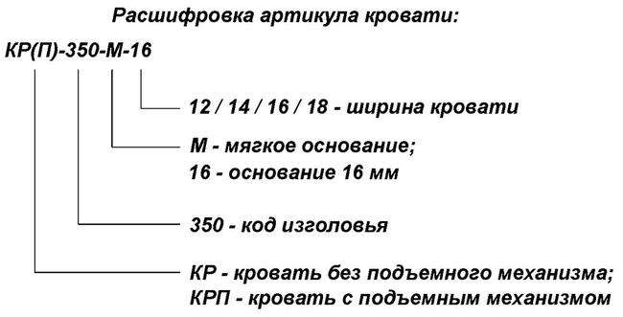
 | 900х568 | 7 | 1,103 | 826
 | 844х836х464 | 55 | 13,140 | 9,832
 | 1070х836х464 | 65 | 16,327 | 12,216
КМ-3503 | 844х1376х464 | 75 | 19,305 | 14,445
КМ-3504 | 1070х1376х464 | 95 | 24,116 | 18,044
КМ-3505 | 1298х558х464 | 65 | 16,187 | 12,112
ТП-3501 | 528х558х376 | 23 | 7,049 | 5,275
ТС-3501 | 781х836х464 | 30 | 4,833 | 3,617
ТБ-3501 | 806х918х376 | 26 | 9,277 | 6,942
ТБ-3502 | 706х1834х376 | 61 | 17,728 | 13,265
З-2201 (универсальные модули) | 700х900х20 | 18 | 4,074 | 3,049
З-3201 (спальня "Анима") | 612х726 | 11 | 2,834 | 2,121
З-3202 (спальня "Анима") | 612х1266 | 20 | 4,888 | 3,658
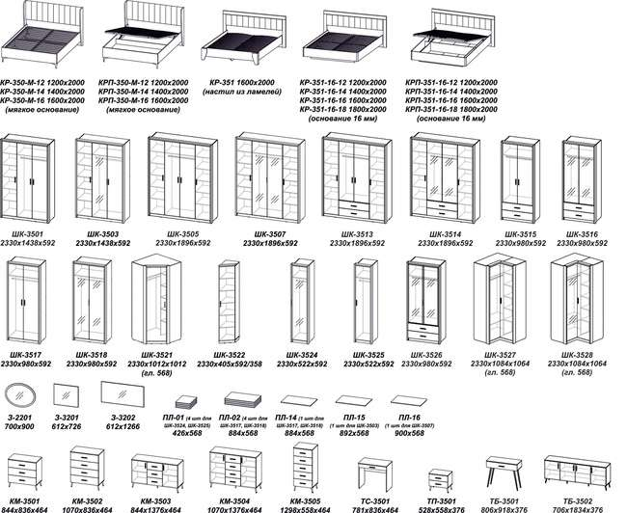

С_НАО
...
 | Прайс-лист спальня НАО
 | 2300х916х592 | 140 | 27,795 | 20,797 | Зеркало: Фацет
 | 2300х916х592 | 100 | 16,471 | 12,324 | Стекло: тонированное серое
 | 2300х916х592 | 120 | 23,875 | 17,864 | Профиль МДФ: черный (рамочный фасад со стеклом)
 | 2300х405х590/360 | 70 | 13,463 | 10,074 | Пример обозначения:
 | 2300х458х592 | 70 | 10,950 | 8,193 | КМ-4101 Дуб Вотан-Белый
 | 2300х458х592 | 80 | 14,671 | 10,977
 | 2300х916х592 | 120 | 26,279 | 19,662 | Рекомендуемая высота матраса 200 мм
 | 2300х1052х1032 | 165 | 29,831 | 22,320 | Внимание! В данной серии шкафы комплектуются паспарту отдельно.
 | 2300х1052х1032 | 175 | 33,511 | 25,073 | Обращаем Ваше внимание, что цвет продукции на экране монитора и в печатных материалах (каталогах, брошюрах и пр.) может отличаться от реального.
 | 2330х522х100 | 18 | 3,615 | 2,705
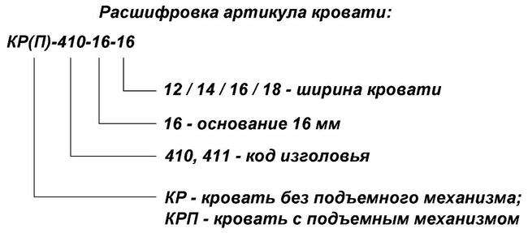
 | 2330х980х100 | 19 | 3,918 | 2,932
 | 2330х1438х100 | 21 | 4,224 | 3,161
 | 2330х1896х100 | 22 | 4,529 | 3,389
 | 2330х592х572 | 19 | 4,059 | 3,037
 | 32х405х335 | 2 | 389 | 292
 | 426х568 | 15 | 2,333 | 1,746
 | 884х568 | 31 | 4,328 | 3,239
 | 884х568 | 7 | 1,103 | 826
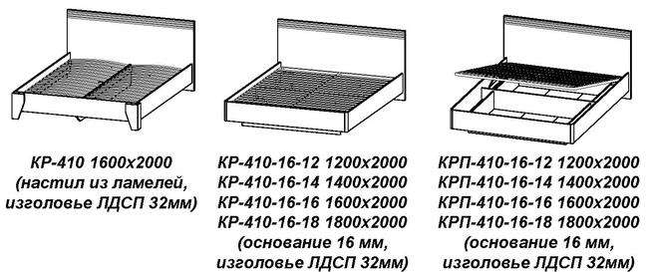
 | 892х568 | 7 | 1,103 | 826
 | 900х568 | 7 | 1,103 | 826
 | 884х560 | 22 | 3,214 | 2,405
 | 794х836х464 | 55 | 10,817 | 8,094
 | 1020х836х464 | 65 | 13,466 | 10,076
 | 794х1376х464 | 75 | 15,719 | 11,761
 | 1020х1376х464 | 95 | 19,700 | 14,740
 | 1248х558х464 | 65 | 13,450 | 10,064
 | 198х918х376 | 20 | 4,292 | 3,212
 | 656х1834х376 | 60 | 13,443 | 10,059
 | 478х558х376 | 22 | 5,482 | 4,102
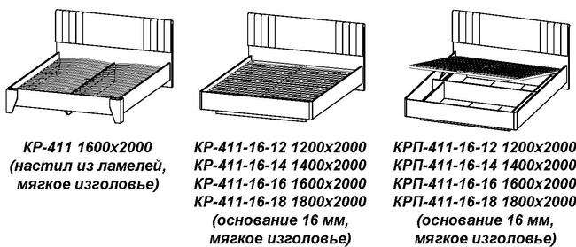
 | 765х836х464 | 27 | 4,916 | 3,679
 | 628х914х336 | 2 | 9,825 | 7,352
З-2201 (универсальные модули) | 700х900х20 | 18 | 4,074 | 3,049
З-3201 (спальня "Анима") | 612х726 | 11 | 2,834 | 2,121
З-3202 (спальня "Анима") | 612х1266 | 20 | 4,888 | 3,658

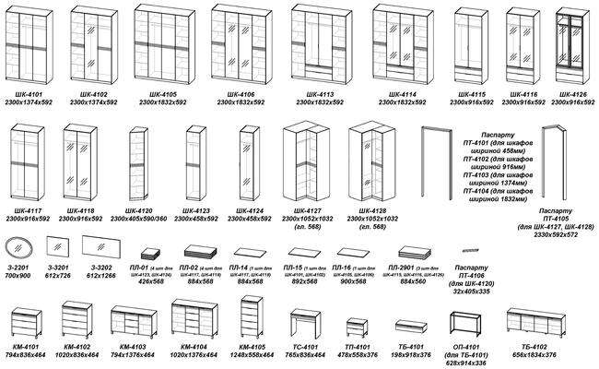

С_Анима
...
 | Прайс-лист спальня Анима
 | 2330х1896х592 | 245 | 48,199 | 36,063
 | 2330х1896х592 | 265 | 58,956 | 44,111 | Обращаем Ваше внимание, что цвет продукции на экране монитора и в печатных материалах (каталогах, брошюрах и пр.) может отличаться от реального.
 | 2330х980х592 | 145 | 25,922 | 19,395
 | 2330х980х592 | 160 | 31,990 | 23,935
 | 2330х980х592 | 120 | 22,063 | 16,508
 | 2330х1012х1012 | 160 | 27,892 | 20,869
 | 2330х405х592/358 | 75 | 15,060 | 11,268
 | 2330х522х592 | 85 | 16,443 | 12,303
 | 2330х1084х1064 | 185 | 34,791 | 26,031
 | 2330х1084х1064 | 195 | 38,601 | 28,882
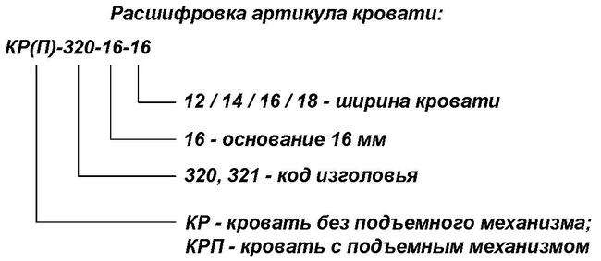
 | 426х568 | 15 | 2,333 | 1,746
 | 884х568 | 31 | 4,328 | 3,239
 | 884х568 | 7 | 1,103 | 826
 | 892х568 | 7 | 1,103 | 826
 | 900х568 | 7 | 1,103 | 826
 | 840х838х470 | 55 | 11,665 | 8,728
 | 1066х838х470 | 70 | 14,346 | 10,734
 | 840х1378х470 | 80 | 16,914 | 12,656
КМ-3204 | 1066х1378х470 | 105 | 20,950 | 15,675
КМ-3205 | 1294х560х470 | 65 | 14,200 | 10,625
ТБ-3201 | 198х918х376 | 20 | 4,146 | 3,103
ТБ-3202 | 676х1834х376 | 60 | 14,509 | 10,856
ТП-3201 | 524х560х382 | 25 | 6,537 | 4,891
ТП-3202 | 466х560х360 | 20 | 3,314 | 2,480
ТС-3201 | 781х838х470 | 30 | 5,477 | 4,098
З-2201 (универсальные модули) | 700х900х20 | 18 | 4,074 | 3,049
З-3201 | 612х726 | 11 | 2,834 | 2,121
З-3202 | 612х1266 | 20 | 4,888 | 3,658
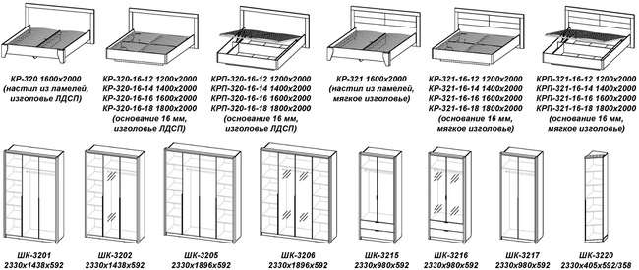

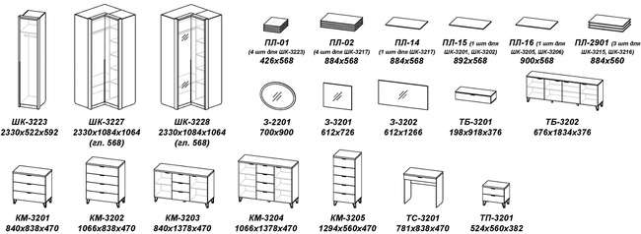

Д_Анима
...
 | Прайс-лист молодежная Анима
 | 2150х458х378 | 46 | 7,864 | 5,884 | ПС-3001 Дуб серый-Белый
 | 2150х405х585/358 | 70 | 12,004 | 8,982
 | 2150х458х584 | 70 | 10,698 | 8,005
 | 1260х480х216 | 15 | 2,331 | 1,745
 | 1374х360х374 | 32 | 5,985 | 4,478
 | 344х1112х374 | 25 | 5,148 | 3,852
 | 1069х556х374 | 35 | 5,909 | 4,422 | Рекомендуемая высота матраса 200 мм
 | 344х1374х374 | 30 | 5,751 | 4,303
 | 584х552 | 9 | 2,107 | 1,577 | Обращаем Ваше внимание, что цвет продукции на экране монитора и в печатных материалах (каталогах, брошюрах и пр.) может отличаться от реального.
 | 700х900х20 | 18 | 4,074 | 3,049
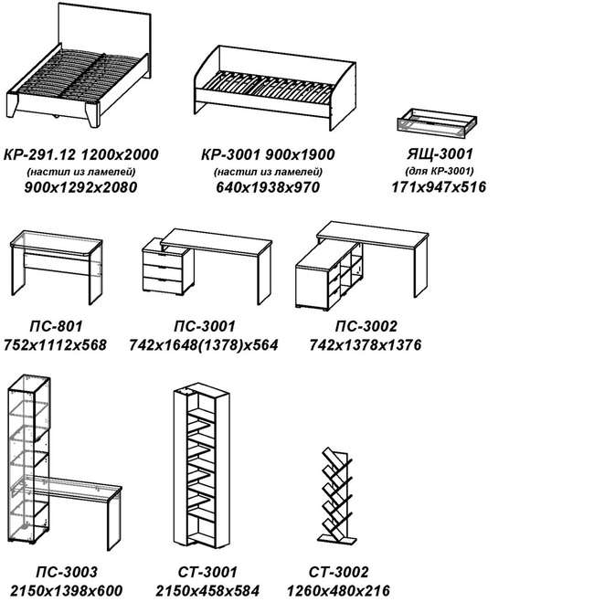
 | 730х838х470 | 55 | 10,857 | 8,124
 | 956х838х470 | 70 | 13,543 | 10,133
 | 730х1378х470 | 80 | 15,754 | 11,788
 | 956х1378х470 | 105 | 19,784 | 14,803
 | 1184х560х470 | 65 | 13,473 | 10,081
 | 900х1292х2080 | 65 | 12,474 | 9,334
 | 640х1938х970 | 65 | 11,720 | 8,769
 | 476х1374х272 | 25 | 4,474 | 3,348
 | 476х1112х272 | 21 | 3,830 | 2,866
 | 32х556х236 | 5 | 980 | 734
 | 32х1112х236 | 9 | 1,913 | 1,432
 | 32х1374х236 | 11 | 2,173 | 1,626
 | 884х560 | 22 | 3,214 | 2,405
 | 884х560 | 15 | 2,142 | 1,603
 | 426х560 | 11 | 1,739 | 1,302
ПЛ-2904 (для ШК-3013) | 426х560 | 7 | 1,154 | 864
ПС-801 (серия "Лотос") | 752х1112х568 | 30 | 4,265 | 3,192
ПС-3001 | 742х1648(1378)х564 | 60 | 12,265 | 9,177
ПС-3002 | 742х1378х1376 | 85 | 16,247 | 12,157
ПС-3003 | 2150х1398х600 | 90 | 14,343 | 10,732
ТБ-3001 | 414х560х382 | 23 | 5,246 | 3,926
ТБ-3014 | 380х1668х378 | 55 | 10,806 | 8,086
ТБ-3015 | 380х1668х588 | 70 | 13,435 | 10,053
ТБ-3018 | 560х458х378 | 25 | 5,930 | 4,437
ЯЩ-3001 (для КР-3001) | 171х947х516 | 10 | 2,124 | 1,590
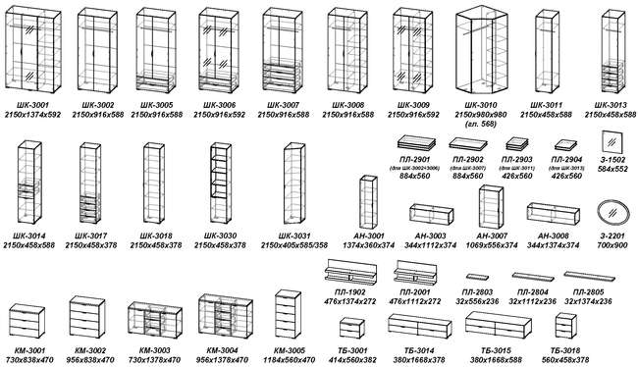

Г_Ома
...
<<< НАЗАД | Прайс-лист гостиная Ома
ТБ-3602 | 528х1114х376 | 40 | 11,728 | 8,775
ТБ-3603 | 528х1114х376 | 27 | 8,028 | 6,007
ТБ-3604 | 528х1376х376 | 47 | 12,791 | 9,571
ТБ-3605 | 528х1670х376 | 45 | 12,532 | 9,377
ТБ-3606 | 528х1670х376 | 40 | 10,694 | 8,002
ТБ-3609 | 706х1376х380 | 55 | 15,107 | 11,304
ТБ-3610 | 706х1114х380 | 40 | 10,271 | 7,685
ТБ-3611 | 706х1114х380 | 47 | 12,829 | 9,599
Подсветка СВ-3602 (для ШК-3619, ШК-3622) |  |  | 3,120 | 2,335
Подсветка СВ-3603 (для АН-3602, ШК-3620) |  |  | 3,755 | 2,810
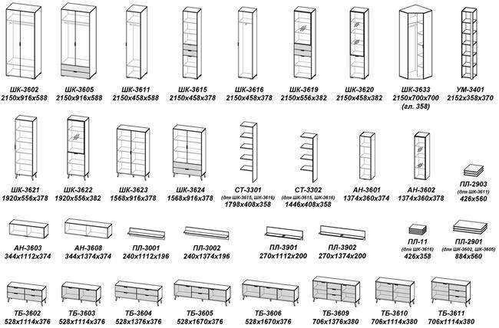

Г_Уна_лофт
...
25 | 4,474 | 3,348
21 | 3,830 | 2,866
7 | 2,110 | 1,579
11 | 3,515 | 2,630 | Обращаем Ваше внимание, что цвет продукции на экране монитора и в печатных материалах (каталогах, брошюрах и пр.) может отличаться от реального.
5 | 980 | 734
9 | 1,913 | 1,432
11 | 2,173 | 1,626
9 | 2,812 | 2,104
12 | 1,983 | 1,484
45 | 12,459 | 9,322
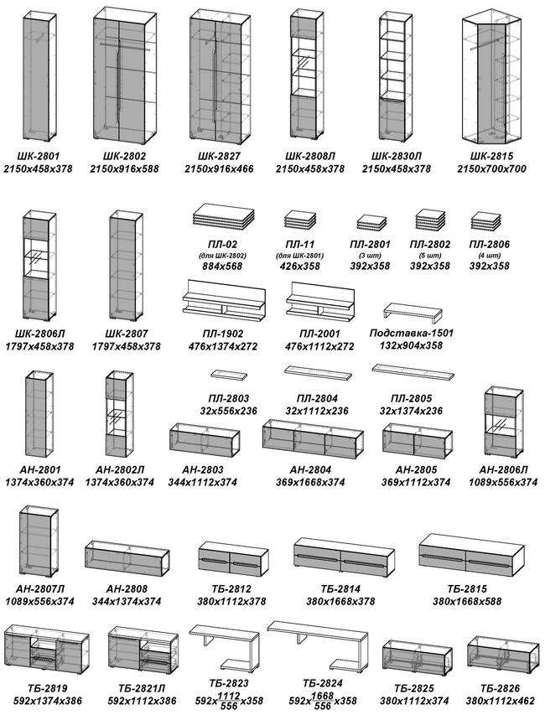
45 | 11,687 | 8,745
45 | 11,720 | 8,769
55 | 13,596 | 10,173
#N/A | #N/A | #N/A
#N/A | #N/A | #N/A
 | 2,306 | 1,726
 | 3,717 | 2,782
 | 4,758 | 3,560
...
254 | #N/A | #N/A
#REF! | #REF! | #REF!
98 | 32,937 | 24,644
#REF! | #REF! | #REF!
#REF! | #REF! | #REF!
#REF! | #REF! | #REF!

Г_ЭМЭ
...
<<< НАЗАД | Прайс-лист гостиная ЭМЭ
ТБ-3903 | 498х1114х376 | 27 | 8,412 | 6,294
ТБ-3904 | 498х1376х376 | 47 | 13,100 | 9,802
ТБ-3905 | 498х1670х376 | 45 | 13,020 | 9,742
ТБ-3906 | 498х1670х376 | 40 | 11,267 | 8,430
ТБ-3909 | 676х1376х380 | 55 | 15,865 | 11,871
ТБ-3910 | 676х1114х380 | 40 | 10,950 | 8,193
ТБ-3911 | 676х1114х380 | 47 | 13,419 | 10,041
ТБ-3925 | 380х1112х374 | 35 | 7,892 | 5,905
Подсветка СВ-3602 (для ШК-3919, ШК-3922) |  |  | 3,120 | 2,335
Подсветка СВ-3603 (для АН-3602, ШК-3920) |  |  | 3,755 | 2,810
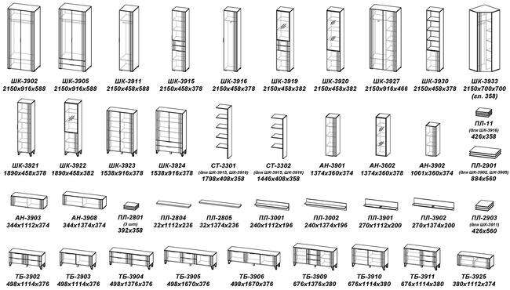

П_Ома
...
<<< НАЗАД | Прайс-лист прихожая Ома
ПЛ-11 (для ШК-3616, ШК-3629) | 426х358 | 10 | 1,661 | 1,243 | Обращаем Ваше внимание, что цвет продукции на экране монитора и в печатных материалах (каталогах, брошюрах и пр.) может отличаться от реального.
ПЛ-12 (для ШК-3632) | 884х358 | 20 | 2,934 | 2,196
ПР-4001 (универсальные модули) | 2150х360х25 | 10 | 6,133 | 4,589
ПР-4002 (универсальные модули) | 2510х360х25 | 11 | 7,120 | 5,328
ТБ-3612 | 1089х556х374 | 35 | 8,467 | 6,336
ТБ-3613 | 1089х1112х374 | 70 | 16,119 | 12,061
ТБ-3614 | 198х918х376 | 20 | 4,469 | 3,344
ТБ-3615 | 420х556х378 | 17 | 5,032 | 3,765
ПУФ-01 | 430х410х410 | 5.4 | 5,347 | 4,001
ОП-4101 (для ТБ-3614) | 628х914х336 | 2 | 9,825 | 7,352
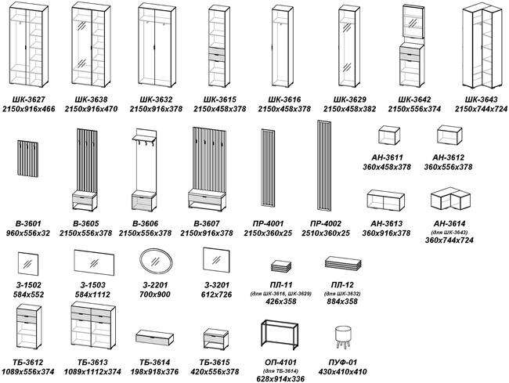

П_Нао
...
<<< НАЗАД | Прайс-лист прихожая Нао
ПЛ-12 (для ШК-4032) | 884х358 | 20 | 2,934 | 2,196
ПР-4001 (универсальные модули) | 2150х360х25 | 10 | 6,133 | 4,589 | Ручки и опоры: черные матовые
ПР-4002 (универсальные модули) | 2510х360х25 | 11 | 7,120 | 5,328 | Ткань: Simple 27
СТ-4051 (гостиная "НАО-Моно") | 2150х720х268 | 45 | 8,297 | 6,208
ТБ-4012 | 1089х556х374 | 35 | 8,277 | 6,193 | Пример обозначения:
ТБ-4013 | 1089х1112х374 | 70 | 15,741 | 11,778 | ШК-4016 Графит
ТБ-4015 | 420х556х378 | 17 | 5,294 | 3,961
ТБ-4101 (спальня "НАО") | 198х918х376 | 20 | 4,292 | 3,212 | Обращаем Ваше внимание, что цвет продукции на экране монитора и в печатных материалах (каталогах, брошюрах и пр.) может отличаться от реального.
ПУФ-01 | 430х410х410 | 5.4 | 5,347 | 4,001
ОП-4101 (для ТБ-4101) | 628х914х336 | 2 | 9,825 | 7,352
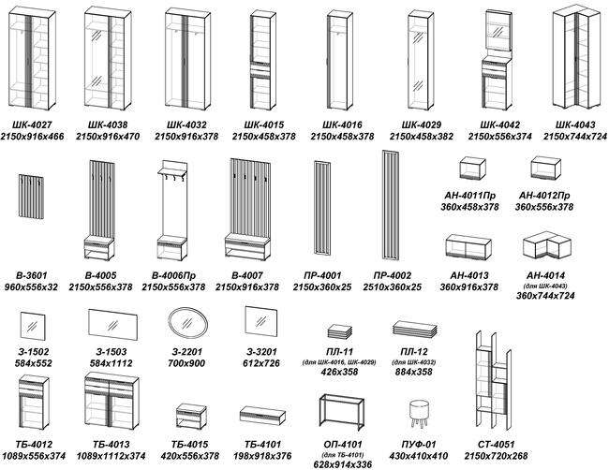

Г_Энсо
...
<<< НАЗАД | Прайс-лист гостиная Энсо
ТБ-3702 | 528х1114х376 | 40 | 11,541 | 8,635
ТБ-3704 | 528х1376х376 | 47 | 12,701 | 9,503
ТБ-3705 | 528х1670х376 | 45 | 11,753 | 8,794
ТБ-3706 | 528х1670х376 | 40 | 9,639 | 7,212
ТБ-3709 | 706х1376х380 | 55 | 14,043 | 10,507
ТБ-3710 | 706х1114х380 | 40 | 9,182 | 6,870
ТБ-3711 | 706х1114х380 | 47 | 12,153 | 9,093
Ручка PN (011) 01.16.128 черная (для фасадов ящиков) | 1 шт |  | 301 | 226
Подсветка СВ-3602 (для ШК-3719, ШК-3722) |  |  | 3,120 | 2,335
Подсветка СВ-3603 (для АН-3602, ШК-3620) |  |  | 3,755 | 2,810
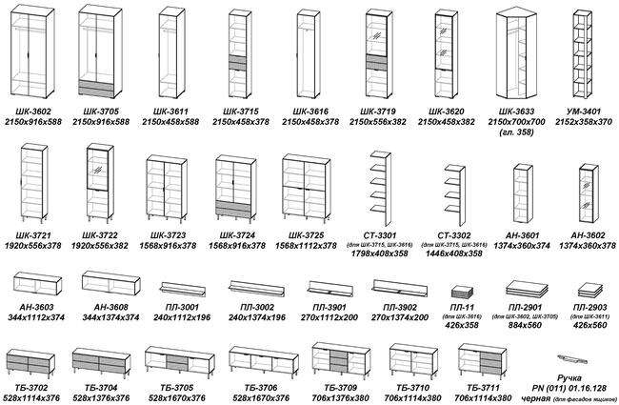

НАО-Моно
...
<<< НАЗАД | Прайс-лист гостиная НАО-Моно
 |  | Ручки и опоры: черные матовые

 |  | Пример обозначения:
 |  | ШК-4016 Графит

 |  | Обращаем Ваше внимание, что цвет продукции на экране монитора и в печатных материалах (каталогах, брошюрах и пр.) может отличаться от реального.

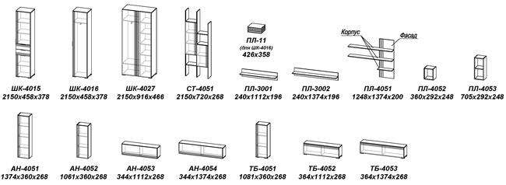

Г_Анима
...
 | Прайс-лист гостиная Анима
 | 1580х1280х386 | 120 | 31,770 | 23,771 | Фасад (ЛДСП 16 мм): Кашемир
 | 1536х722х382 | 70 | 18,953 | 14,181 | Фасад (рамочный со стеклом): Сандграун
 | 1536х362х382 | 35 | 12,160 | 9,099
 | 2150х458х378 | 46 | 7,864 | 5,884 | Стекло: тонированное серое фацет
 | 2150х405х585/358 | 70 | 12,004 | 8,982 | Ручки и опоры: В цветах Белый и Дуб серый - Ручка серебро В цвете Кашемир - Ручка черная
 | 2150х458х584 | 70 | 10,698 | 8,005
 | 344х1112х374 | 25 | 5,148 | 3,852 | Пример обозначения:
 | 344х1668х374 | 35 | 8,148 | 6,097 | ШК-3002 Дуб серый-Белый
 | 344х1112х374 | 23 | 7,218 | 5,401 | Обращаем Ваше внимание, что цвет продукции на экране монитора и в печатных материалах (каталогах, брошюрах и пр.) может отличаться от реального.
 | 344х1668х374 | 33 | 11,232 | 8,404
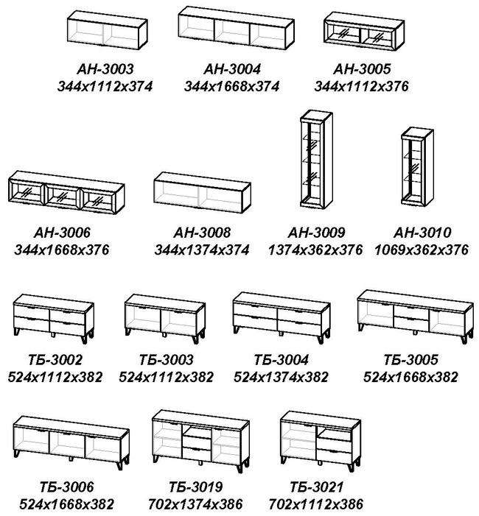
 | 344х1374х374 | 30 | 5,751 | 4,303
 | 1374х362х376 | 32 | 10,098 | 7,556
 | 1069х362х376 | 25 | 8,042 | 6,018
 | 426х358 | 10 | 1,661 | 1,243
 | 884х560 | 22 | 3,214 | 2,405
 | 426х560 | 11 | 1,739 | 1,302
 | 240х1112х196 | 7 | 1,646 | 1,232
 | 240х1374х196 | 9 | 1,881 | 1,408
 | 752х1112х568 | 30 | 4,265 | 3,192
 | 2150х1398х600 | 90 | 14,343 | 10,732
 | 524х1112х382 | 45 | 11,478 | 8,588
 | 524х1112х382 | 30 | 7,522 | 5,628
 | 524х1374х382 | 50 | 12,537 | 9,381
 | 524х1668х382 | 50 | 12,098 | 9,052
ТБ-3006 | 524х1668х382 | 45 | 10,115 | 7,569
ТБ-3019 | 702х1374х386 | 60 | 13,379 | 10,011
ТБ-3021 | 702х1112х386 | 50 | 11,172 | 8,359
Подсветка СВ-2801 (1 светильник) |  |  | 2,306 | 1,726
Подсветка СВ-2802 (2 светильника) |  |  | 3,717 | 2,782
Подсветка СВ-2803 (3 светильника) |  |  | 4,758 | 3,560

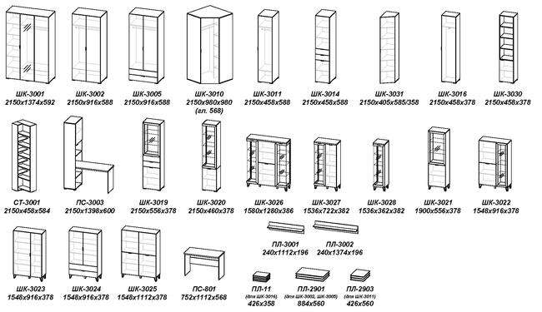

Г_Лотос
...
 | Прайс-лист гостиная ЛОТОС
 | 380х1668х588 | 66 | 13,880 | 10,386 |  | Дуб серый-Бетон серый Черное стекло
 | 592х1374х386 | 62 | 12,376 | 9,260
 | 592х1112х386 | 51 | 10,019 | 7,497 | Стекло: Белое, Черное
 | 426х568 | 15 | 2,333 | 1,746 | Пример обозначения:
 | 884х568 | 31 | 4,328 | 3,239 | АН-805 Дуб серый Черное стекло
 | 260х1668х256 | 13 | 3,091 | 2,313
 | 260х1112х256 | 10 | 1,856 | 1,389 | Обращаем Ваше внимание, что цвет продукции на экране монитора и в печатных материалах (каталогах, брошюрах и пр.) может отличаться от реального.
 | 32х1112х382 | 11 | 1,538 | 1,151
 | 260х1374х256 | 11 | 2,834 | 2,121
 | 2150х458х588 | 65 | 12,575 | 9,409
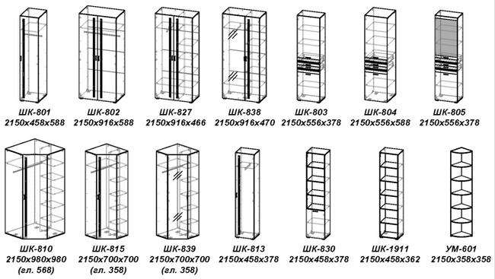
 | 2150х916х588 | 92 | 20,191 | 15,107
 | 2150х556х378 | 70 | 14,904 | 11,152
 | 2150х556х588 | 90 | 18,244 | 13,651
 | 2150х556х378 | 72 | 17,955 | 13,434
 | 1438х556х378 | 47 | 11,277 | 8,438
 | 2150х980х980(568) | 134 | 24,660 | 18,451
 | 2150х458х378 | 46 | 10,419 | 7,796
 | 2150х700х700(358) | 91 | 17,693 | 13,238
 | 1438х556х378 | 43 | 11,277 | 8,438
 | 2150х458х362 | 44 | 6,666 | 4,988
 | 2150х916х466 | 114 | 23,179 | 17,343
 | 2150х458х378 | 49 | 8,541 | 6,391
 | 2150х916х470 | 120 | 24,921 | 18,646
 | 2150х700х700(358) | 105 | 19,889 | 14,881
 | 2152х358х358 | 30 | 5,143 | 3,848
...
<<< НАЗАД | Прайс-лист гостиная ЛОТОС
Композиция №17 | 1798х2224х378 | 208 | 51,034 | 38,184
Композиция №20 | 2150х2584х588 | 248 | 58,225 | 43,564
Композиция №22 | 2150х2584х588 | 221 | 49,060 | 36,707
Композиция №24 | 2150х2584х588 | 264 | 60,300 | 45,117
Композиция №25 | 2150х3402х386 | 331 | 77,626 | 58,080
Композиция №27 | 2150х3186х1516 | 416 | 86,137 | 64,448
Композиция №28 | 2150х3186х1516 | 429 | 96,042 | 71,859
Композиция №30 | 2150х3042х470 | 320 | 63,953 | 47,850
Композиция №32 | 2150х2224х386 | 242 | 57,289 | 42,864
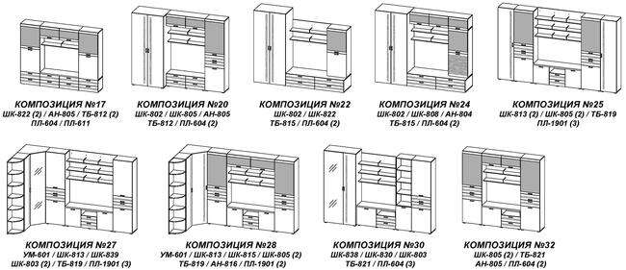

П_Лотос
...
<<< НАЗАД | Прайс-лист прихожая ЛОТОС
ТБ-804 | 1089х1112х374 | 63 | 15,570 | 11,650 |  | Бодега белая-Бетон серый
ПЛ-11 (для ШК-813) | 426х358 | 10 | 1,661 | 1,243 |  | Дуб серый-Бетон серый
ПЛ-12 (для ШК-814) | 884х358 | 20 | 2,934 | 2,196
ШК-813 | 2150х458х378 | 46 | 10,419 | 7,796 | Пример обозначения:
ШК-814 | 2150х916х378 | 70 | 17,575 | 13,150 | ШК-814 Дуб серый
ШК-815 | 2150х700х700(358) | 91 | 17,693 | 13,238 | Обращаем Ваше внимание, что цвет продукции на экране монитора и в печатных материалах (каталогах, брошюрах и пр.) может отличаться от реального.
ШК-838 | 2150х916х470 | 120 | 24,921 | 18,646
ШК-839 | 2150х700х700(358) | 105 | 19,889 | 14,881
В-805 | 2150х556х374 | 28 | 7,434 | 5,563
УМ-601 | 2152х358х358 | 30 | 5,143 | 3,848
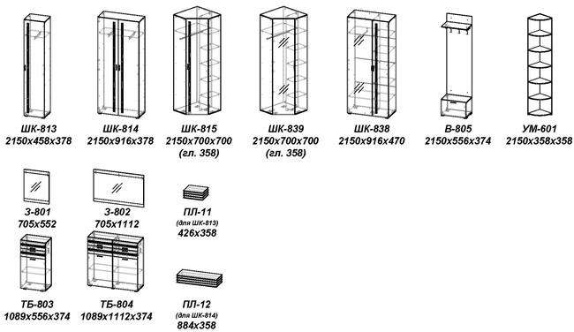

ГОТОВЫЕ РЕШЕНИЯ

Композиция №15 | 2152х1830х378 | 128 | 30,152 | 22,560
Композиция №16 | 2150х1472х378 | 98 | 25,009 | 18,712
Композиция №20 | 1794х1112х374 | 83 | 22,287 | 16,676
Композиция №21 | 2150х1570х378 | 120 | 29,472 | 22,051
Композиция №22 | 2150х1014х378 | 74 | 17,853 | 13,358
Композиция №23 | 2150х1812х700 | 165 | 36,746 | 27,494
Композиция №25 | 2150х1830х470 | 178 | 37,498 | 28,057

С_Луна
...
<<< НАЗАД | Прайс-лист кровати ЛУ́НА
КР-1201 | 1005х1342х2100 | 100 | 37,729 | 28,229 | Корпус, фасад однотонный:
КР-1202 | 1005х1542х2100 | 108 |  |  | Бодега белая, Дуб серый
КР-1203 | 1005х1742х2100 | 116 |  |  | Ткань: Alpina 2, Alpina 14
КР-1204 | 1005х1942х2100 | 124 |  |  | Рекомендуемая высота матраса 200мм
КРП-1201 | 1005х1342х2100 | 140 | 47,764 | 35,738 | Обращаем Ваше внимание, что цвет продукции на экране монитора и в печатных материалах (каталогах, брошюрах и пр.) может отличаться от реального.
КРП-1202 | 1005х1542х2100 | 152
КРП-1203 | 1005х1742х2100 | 163
КРП-1204 | 1005х1942х2100 | 174

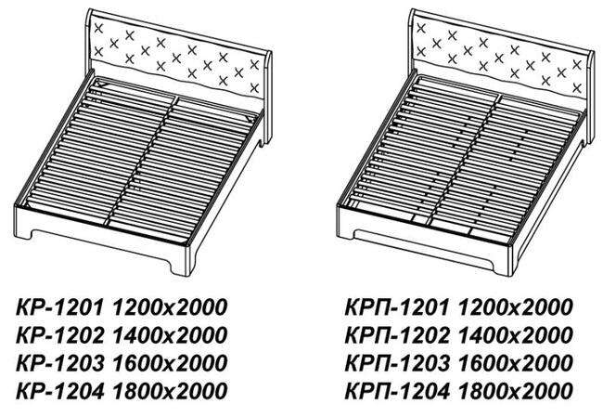

М_Лотос
...
<<< НАЗАД | Прайс-лист молодежная ЛОТОС
ТБ-818 | 560х556х378 | 28 | 6,298 | 4,713 | Пример обозначения:
ШК-801 | 2150х458х588 | 65 | 12,575 | 9,409 | ШК-801 Бодега белая
ШК-802 | 2150х916х588 | 92 | 20,191 | 15,107
ШК-803 | 2150х556х378 | 70 | 14,904 | 11,152 | Обращаем Ваше внимание, что цвет продукции на экране монитора и в печатных материалах (каталогах, брошюрах и пр.) может отличаться от реального.
ШК-810 | 2150х980х980(568) | 134 | 24,660 | 18,451
ШК-813 | 2150х458х378 | 46 | 10,419 | 7,796
ШК-830 | 2150х458х378 | 49 | 8,541 | 6,391
ШК-833 | 2150х1112х592 | 140 | 27,787 | 20,791
ШК-838 | 2150х916х470 | 120 | 24,921 | 18,646
УМ-601 | 2152х358х358 | 30 | 5,143 | 3,848
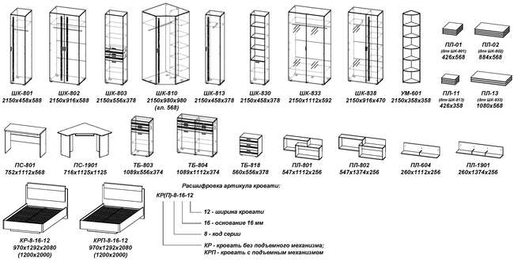

Кухня_Корпус
...
 | Вес | Цена, рублей (Белый, Кашемир) | Цена, рублей (Графит, Дуб серый) | Цена со скидкой, рублей (Белый, Кашемир) | Цена со скидкой, рублей (Графит, Дуб серый)

Панели боковые
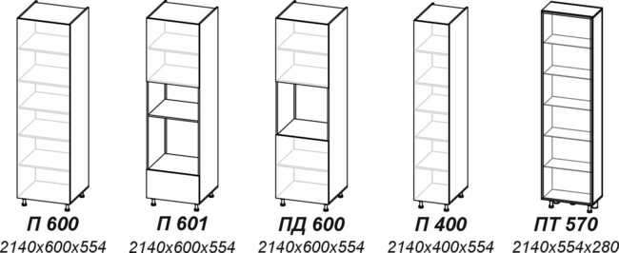
...
ПБ 2040 | 58 | 9,116 | 10,651 | 6,821 | 7,970
 | 62 | 10,260 | 11,897 | 7,677 | 8,902
 | 24 | 8,645 | 10,078 | 6,469 | 7,541
 | 48 | 8,036 | 9,310 | 6,013 | 6,966
ПБ 300 | 39 | 6,510 | 7,383 | 4,871 | 5,524
...
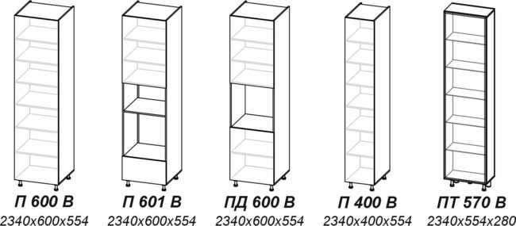
...
ПБ 2240 | 63 | 9,659 | 11,376 | 7,227 | 8,512
 | 67 | 11,181 | 13,001 | 8,366 | 9,728
 | 60 | 9,562 | 11,176 | 7,155 | 8,362
 | 53 | 8,299 | 9,720 | 6,210 | 7,273
ПБ 300 В | 42 | 6,865 | 7,814 | 5,137 | 5,847
...
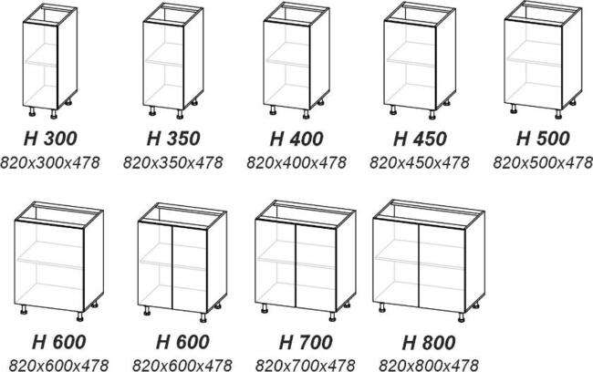
...
ПБ 720 Н | 13 | 2,306 | 2,637 | 1,726 | 1,974
 | 14 | 2,408 | 2,759 | 1,802 | 2,065
 | 15 | 2,514 | 2,882 | 1,881 | 2,157
 | 16 | 2,604 | 2,991 | 1,949 | 2,238
 | 17 | 2,707 | 3,111 | 2,026 | 2,328
 | 18 | 3,237 | 3,679 | 2,422 | 2,753
 | 20 | 3,437 | 3,917 | 2,572 | 2,931
 | 21 | 3,638 | 4,154 | 2,722 | 3,109
...
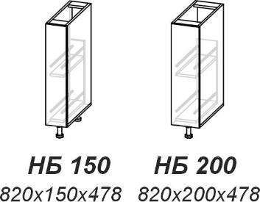
...
ПБ 720 Н | 14 | 2,906 | 3,201 | 2,175 | 2,395
 | 16 | 3,067 | 3,398 | 2,295 | 2,543
...
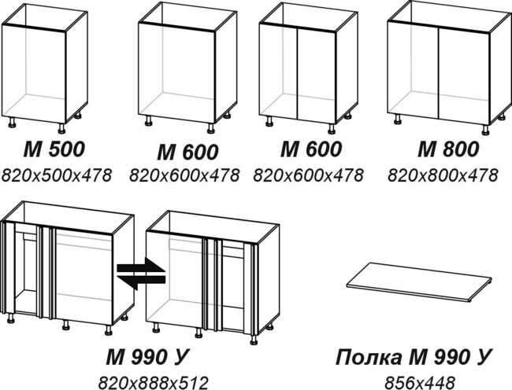
...
ПБ 720 Н | 14 | 2,350 | 2,674 | 1,759 | 2,001
 | 15 | 2,807 | 3,155 | 2,101 | 2,361
 | 17 | 3,064 | 3,451 | 2,293 | 2,583
 | 19 | 3,425 | 3,882 | 2,563 | 2,905
 | 4.5 | 669 | 803 | 501 | 601
...
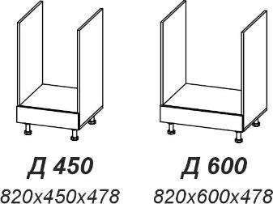
...
ПБ 720 Н | 16 | 2,853 | 3,249 | 2,135 | 2,431
 | 18 | 3,117 | 3,565 | 2,333 | 2,668
...
ПБ 720 Н | 15 | 3,509 | 3,879 | 2,626 | 2,903
 | 18 | 3,741 | 4,151 | 2,800 | 3,106
 | 20 | 3,972 | 4,424 | 2,972 | 3,311
 | 21 | 4,221 | 4,713 | 3,159 | 3,527
 | 25 | 4,664 | 5,235 | 3,490 | 3,917
...
ПБ 720 Н | 21 | 5,042 | 5,599 | 3,773 | 4,190
 | 23 | 5,388 | 6,011 | 4,032 | 4,498
...
 | 30 | 6,082 | 6,843 | 4,551 | 5,120
 | 36 | 6,805 | 7,707 | 5,092 | 5,767
...
ПБ 720 Н | 20 | 5,782 | 6,284 | 4,327 | 4,702
 | 26 | 6,078 | 6,630 | 4,548 | 4,961
 | 28 | 6,437 | 6,978 | 4,817 | 5,221
 | 30 | 6,676 | 7,330 | 4,995 | 5,485
 | 34 | 7,271 | 8,027 | 5,441 | 6,006
...
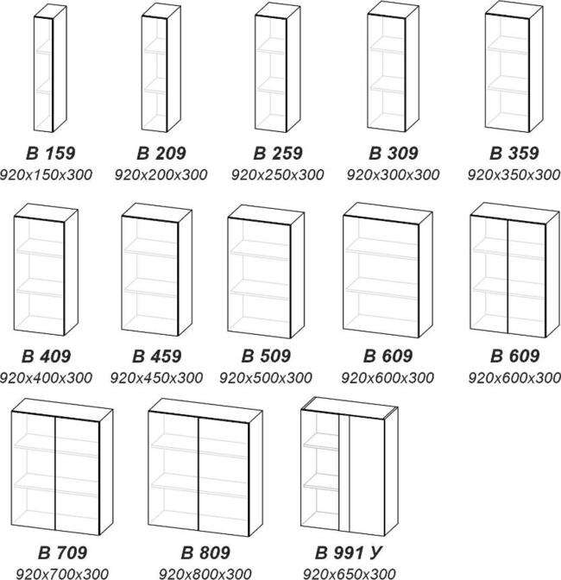
...
ПБ 920 | 10 | 1,854 | 2,080 | 1,388 | 1,557
 | 11 | 1,960 | 2,206 | 1,467 | 1,651
 | 12 | 2,065 | 2,332 | 1,546 | 1,745
 | 13 | 2,200 | 2,484 | 1,647 | 1,859
 | 13 | 2,370 | 2,674 | 1,774 | 2,001
 | 14 | 2,422 | 2,745 | 1,813 | 2,054
 | 15 | 2,534 | 2,874 | 1,896 | 2,151
 | 16 | 2,645 | 3,006 | 1,979 | 2,250
 | 17 | 3,205 | 3,466 | 2,398 | 2,594
 | 19 | 3,427 | 3,867 | 2,565 | 2,894
 | 21 | 3,648 | 4,128 | 2,730 | 3,089
 | 21 | 3,726 | 4,234 | 2,788 | 3,168
...
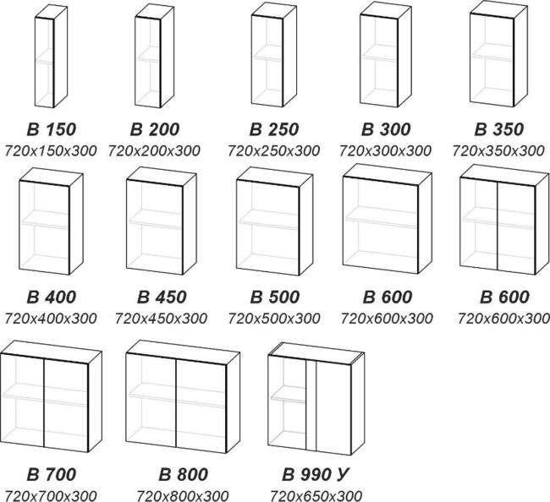
...
ПБ 720 В | 8 | 1,558 | 1,735 | 1,166 | 1,299
 | 9 | 1,640 | 1,831 | 1,228 | 1,370
 | 10 | 1,720 | 1,925 | 1,287 | 1,441
 | 10 | 1,820 | 2,039 | 1,362 | 1,526
 | 11 | 1,905 | 2,139 | 1,426 | 1,601
 | 11 | 1,987 | 2,235 | 1,487 | 1,673
 | 12 | 2,069 | 2,332 | 1,549 | 1,745
 | 13 | 2,154 | 2,432 | 1,612 | 1,820
 | 14 | 2,660 | 2,967 | 1,991 | 2,220
 | 15 | 2,825 | 3,161 | 2,114 | 2,366
 | 16 | 3,111 | 3,478 | 2,328 | 2,603
 | 17 | 3,105 | 3,494 | 2,324 | 2,615
...
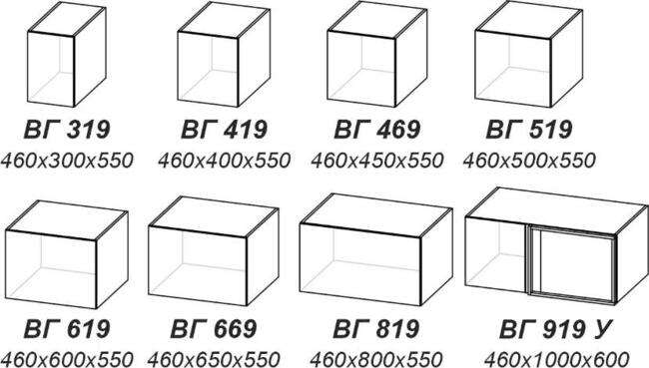
...
ПБ 461 | 11 | 1,987 | 2,267 | 1,487 | 1,697
 | 13 | 2,180 | 2,502 | 1,632 | 1,872
 | 13 | 2,280 | 2,619 | 1,706 | 1,960
 | 14 | 2,552 | 2,912 | 1,910 | 2,179
 | 15 | 2,748 | 3,146 | 2,057 | 2,354
 | 16 | 2,848 | 3,263 | 2,131 | 2,442
 | 18 | 3,141 | 3,615 | 2,351 | 2,705
 | 24 | 3,931 | 4,582 | 2,942 | 3,429
...
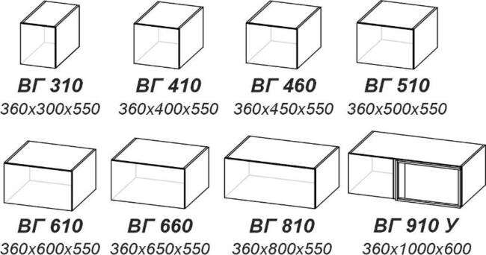
ПБ 361 | 10 | 1,799 | 2,039 | 1,347 | 1,526
 | 11 | 1,989 | 2,270 | 1,489 | 1,699
 | 12 | 2,085 | 2,388 | 1,560 | 1,787
 | 13 | 2,183 | 2,504 | 1,634 | 1,874
 | 14 | 2,376 | 2,736 | 1,778 | 2,048
 | 15 | 2,648 | 3,026 | 1,982 | 2,265
 | 17 | 2,938 | 3,375 | 2,199 | 2,526
 | 22 | 3,635 | 4,227 | 2,720 | 3,163
...
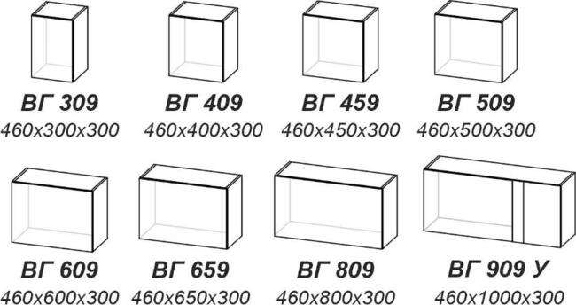
ПБ 460 | 7 | 1,342 | 1,486 | 1,005 | 1,112
 | 8 | 1,453 | 1,614 | 1,088 | 1,208
 | 8 | 1,509 | 1,681 | 1,130 | 1,258
 | 8 | 1,740 | 1,922 | 1,302 | 1,439
 | 9 | 1,851 | 2,054 | 1,385 | 1,537
 | 10 | 1,905 | 2,118 | 1,426 | 1,585
 | 11 | 2,072 | 2,311 | 1,551 | 1,730
 | 15 | 2,674 | 3,011 | 2,001 | 2,253
...
ПБ 360 | 6 | 1,239 | 1,365 | 928 | 1,022
 | 7 | 1,347 | 1,491 | 1,008 | 1,116
 | 7 | 1,401 | 1,555 | 1,049 | 1,164
 | 8 | 1,456 | 1,617 | 1,090 | 1,210
 | 8 | 1,565 | 1,746 | 1,171 | 1,307
 | 9 | 1,792 | 1,983 | 1,341 | 1,484
 | 10 | 1,954 | 2,177 | 1,462 | 1,629
 | 13 | 2,487 | 2,792 | 1,861 | 2,089
...

